상품제안서
액센 F33 폴딩형 핸디선풍기 | 상품코드: F23840

 |  |  |  |  |  |  | 02-412-0044 | www.easy1.co.kr
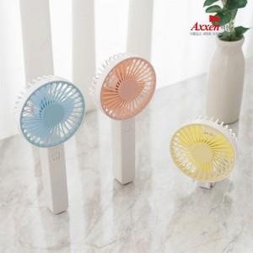

【상세/제작정보】 | 성능은 물로 180도 폴딩으로 휴대성 극대화

【인쇄/포장옵션】 | 레이저, 풀칼라 / 포장지포장

【공급단가】 | 수량 | 50~ | 100~ | 500~ | 1,000~ | 2,000~
*VAT별도 | 단가 | 3,860원 | 3,800원 | 3,700원 | 3,610원 | 3,550원

【상품 URL】 | https://dev.easy1.co.kr:443/src/goods_detail.php?gdno=23840

